Лист2
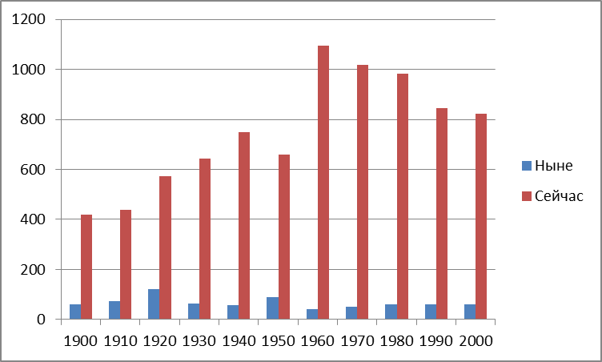
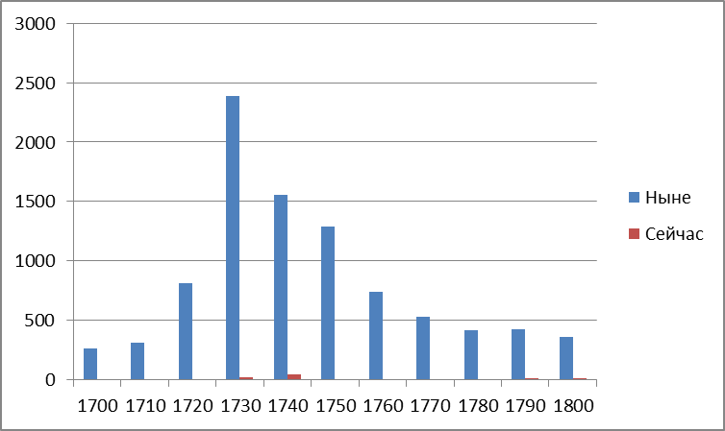

 | Ныне | Сейчас
1800 | 356.77 | 15.54
1810 | 267.64 | 29.13
1820 | 373.27 | 46.52
1830 | 242.49 | 106.22
1840 | 144.73 | 152.3
1850 | 171.15 | 241.25
1860 | 86.04 | 356.72
1870 | 76.93 | 440.08
1880 | 81.85 | 470.44
1890 | 44.73 | 470.01
1900 | 59.32 | 417.92

